Tabelle1
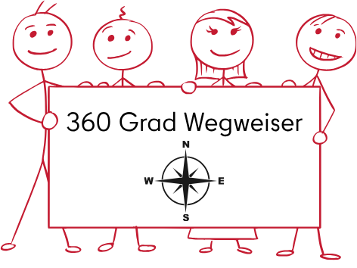
Anlage 1 - Zeitplan Einführung erste Workshopreihe "Praxisanleitung - 360 Grad Wegweiser"

Aufgabe | 01 2026 | 02 2026 | 03 2026 | 04 2026 | 05 2026 | 06 2026 | 07 2026 | 08 2026 | 09 2026 | 10 2026 | 11 2026 | 12 2026 | 01 2027 | 02 2027 | 03 2027 | 04 2027 | 05 2027 | 06 2027 | 07 2027 | 08 2027
Ideenentwicklung Workshopreihe
Bewerbung Ausbildungspreis
Fertigstellung Konzept Workshopreihe
Beteiligung Beschäftigtenvertretung (JAV, SBV, FV, PR)
Aktuelle Themen und Entwicklungen in der Ausbildung (Start Workshopreihe mit "Diversität, Heterogenität und Neurodiversität in der Ausbildung")
Workshop "Ausbildungsinstrumente – digital und praxisnah" (Büroleitung, Blok- Berichtsheft, ZEB, Urlaub)
Workshop "Leitfaden für Praxisanleitungen "
Workshop "Ausbildungsrahmenplan Verwaltungsfachangestellte "
Workshop "Umgang mit Fehlverhalten und herausfordernden Situationen"
Workshop "Beurteilungen von Nachwuchskräften "
Evaluation erste Workshopreihe

